Test_cases
ID | Priority | Functionality | Role | Browser | Summary | Step To Reproduce | Expected Result | Status
OW-1 | High | Opening a website | User | FireFox (ver 101.0) | Открытие сайта | 1. Открыть сайт по ссылке: https://by.wildberries.ru/ | Открытие сайта | Passed
 |  |  |  |  |  | 2. Открытие сайта по средствам ввода "wildberries.ru" в строке URL |  | Passed
 |  |  |  |  |  | 3. Открытие сайта по средствам ввода "www.wildberries.ru" в строке URL |  | Passed
Проверка при регистрации/авторизации пользователя в системе
LI-1 | High | Log in/registration | User | Opera (ver. 87.0.4390.36) | Авторизация пройдена с валидными значениями | 1. Нажать на иконку "Войти" | Пользователь авторизован | Passed
 |  |  |  |  |  | 2. Ввод номера телефона
 |  |  |  |  |  | 3. Нажать кнопку "получить код"
 |  |  |  |  |  | 4. Ввод капчи
 |  |  |  |  |  | 5. "Вам поступит звонок" ввод последних 4 цифр номера с которого позвонят
 |  |  |  |  |  | 6. Вход в личный кабинет
LI-2 | High | Log in/registration | User | Opera (ver. 87.0.4390.36) | Авторизация не пройдена с невалидными значениями | 1. Нажать на иконку "Войти" | Авторизация не пройдена. Поле с цифрами подсвечивает фиолетовым с надписью "неверный код" | Failed
 |  |  |  |  |  | 2. Ввод номера телефона +375(78)364-86-51
 |  |  |  |  |  | 3. Нажать кнопку "получить код"
 |  |  |  |  |  | 4. Ввод капчи
 |  |  |  |  |  | 5. "Вам поступит звонок" ввод последних 4 цифр номера с которого позвонят
 |  |  |  |  |  | 6. Ввод рандомных 4 цифр
 |  |  |  |  |  | 7. Вход в личный кабинет не произведен
LI-3 | High | Log in/registration | User | Opera (ver. 87.0.4390.36) | Проверка на валидацию | 1. Нажать на иконку "Войти" | Дальнейшая авторизация невозможна | Failed
 |  |  |  |  |  | 2. Ввод букв, спецсимволов вместо номера телефона невозможен
LI-4 | High | Log in/registration | User | Opera (ver. 87.0.4390.36) | Проверка нкнопки "получить код" | 1. Нажать на иконку "Войти" | Дальнейшая авторизация невозможна. Снижу кнопки "Получить код" фиолетовыми буквами написано "Введите номер телефона!" | Failed
 |  |  |  |  |  | 2. Нажать кнопку "Получить код" без ввода номера телефона
 |  |  |  |  |  | 3. Следующий шаг невозможен
LI-5 | Medium | Log in/registration | User | Opera (ver. 87.0.4390.36) | Проверка кликабельности радиобаттона "Чужой компьютер" | 1. Нажать на иконку "Войти" | Авторизация пройдена. Приходит уведомление, что вход произведен с другого устройства | Passed
 |  |  |  |  |  | 2. Выбрать аккаунт с которого производится вход
 |  |  |  |  |  | 3. Нажать радиобаттон "Чужой компьютер"
 |  |  |  |  |  | 4. Авторизация
LI-6 | Medium | Log in | User | Opera (ver. 87.0.4390.36) | Очистка куки после закрытия сайта | 1. Очистка куки | После отчистки куки нужно авторизоваться повторно | Passed
 |  |  |  |  |  | 2. Снова зайти на сайт
LI-7 | Medium | Log in | User | Opera (ver. 87.0.4390.36) | Очистка куки во время нахождения на сайте | 1. Очистка куки находясь на сайте | После очистки куки, на сайте отображается, что пользователь авторизован. Но нельзя ничего купить | Failed
 |  |  |  |  |  | 2. Использования сайта и переход по различным разделам. Добавление товара в корзину
Заполение личных данных в профиле пользователя
UD-1 | High | User data | User | Opera (ver. 87.0.4390.36) | Зполнение полей ФИО, проверка на обязательность заполнения полей | 1. Нажать на иконку "Профиль" | 1. Поля "Фамилия" и "Имя" обязательны к заполенению, так же рядом присутствует звездочка. После сохранения данные пользователя обновлены. | Passed
 |  |  |  |  |  | 2. Нажать на кнопку "Личные данные"
 |  |  |  |  |  | 3. Нажать на "карандашик" для изменения данных
 |  |  |  |  |  | 4. В текстбокс "Фамилия" вводим валидные значения
 |  |  |  |  |  | 5. В текстбокс "Имя" вводим валидные значения
 |  |  |  |  |  | 6. В текстбокс "Отчество" вводим валидные значения
 |  |  |  |  |  | 7. Жмем кнопку сохранить
UD-2 | High | User data | User | Opera (ver. 87.0.4390.36) | Обязательность заполнение полей ФИО | 1. см. п 1-3 UD-1 | Поле "Имя" подсвечивает фиолетовым и появляется надпись "Введите имя". Данные не сохраняются | Failed
 |  |  |  |  |  | 2. Звполнение поля "Фамилия"
 |  |  |  |  |  | 3. Нажать кнопку "Сохранить"
UD-3 | Medium | User data | User | Opera (ver. 87.0.4390.36) | Изменение почты | 1. см. п 1-3 UD-1 | При сохранении появляется попап, где просят перейти по ссылке в письме, которое придет на почту | Passed
 |  |  |  |  |  | 2. Ввод почты
 |  |  |  |  |  | 3. Нажать кнопку "продолжить"
UD-4 | Medium | User data | User | Opera (ver. 87.0.4390.36) | Изменение региона пользователя | 1. Нажатие на кнопку смены региона | При смене региона также меняется валюта на сайте | Passed
Проверка поиска товаров и навигации по сайту
PS-1 | High | Product search | User | FireFox (ver 101.0) | Строка поиска | 1. При нажатии на поле ввода появляется список товаров | Можно выбрать интересующий товар | Passed
PS-2 | High | Product search | User | FireFox (ver 101.0) | Ввод названия товара на русском языке | 1. Нажимаем на поле ввода | 1. Всплывает список товаров | Passed
 |  |  |  |  |  | 2. Пишем название товара "майки" на русском языке | 2. По ключевому слову подтягивает список товаров
 |  |  |  |  |  | 3. Нажимаем Enter | 3. При нажатии Enter открывается раздел нужых нам товаров
PS-3 | High | Product search | User | FireFox (ver 101.0) | Ввод названия товара на русском языке, но с английской раскладкой | 1. Нажимаем на поле ввода | 1. При вводе товара с английской раскладкой, слово распознается и подтягивается список нужных товаров | Passed
 |  |  |  |  |  | 2. Пишем название товара "майки" на русском языке, но с английской раскладкой "vfqrb"
 |  |  |  |  |  | 3. Выбираем нужную категорию. Жмем Enter | 2. Открывается раздел нжных товаров
PS-4 | High | Product search | User | FireFox (ver 101.0) | Поиск товара на английском языке | 1. Нажимаем на поле ввода | При введении названия товара, в списке товаров указана буквально одна позиция. После нажатия Enter в разделе товаров показывается не только то, что нам необходимо | Passed
 |  |  |  |  |  | 2. Пишем название товара на английском "T-shirt"
 |  |  |  |  |  | 3. Нажимаем Enter
PS-5 | High | Product search | User | FireFox (ver 101.0) | Поиск товара по фотографии | 1. В строке поиска нажимаем на иконку фотоаппарата | После выбора фотографии находит соответствующий товар | Passed
 |  |  |  |  |  | 2. Появляется поп-ап
 |  |  |  |  |  | 3. Выбираем файл формат jpg, размер 81 кб
PS-6 | High | Product search | User | FireFox (ver 101.0) | Поиск товара по фотографии, не соответствующей требованиям (макс.размер 8мб, форматы jpg, jpeg, png, bmp, gif) | 1. см. п 1-2 PS-5 | Формат не поддерживается. Появляется надпись "Ошибка загрузки фото!" и требования которым должен соответствовать файл | Failed
 |  |  |  |  |  | 2. Выбираем файл формата Webp
PS-7 | High | Product search | User | FireFox (ver 101.0) | Поиск товара по фотографии, не соответствующей требованиям (макс.размер 8мб, форматы jpg, jpeg, png, bmp, gif) | 1. см. п 1-2 PS-5 | Запрос долго обрабатывается. Появляется надпись "Ошибка загрузки фото!" и требования которым должен соответствовать файл | Failed
 |  |  |  |  |  | 2. Выбираем файл размер 12.1 мб
PS-8 | High | Product search | User | Google Chrome (ver 102.0.5005.63) | Поиск товаров по разделам | 1. Нажимаем на 3 полосы вверху слева (рядом с логотипом) | 1. Открывается большой список разделов товаров. Выбираем нужный | Passed
 |  |  |  |  |  | 2. Выбираем раздел "Книги" | 2. Показываются дополнительные категории
 |  |  |  |  |  | 3. Выбираем категорию "Комиксы и манга" | 3. В этом разделе выбираем фильтры "скидка", "издательство"
 |  |  |  |  |  | 4. Сортируем по "Рейтингу" | 4. Показывается товар с нужными фильтрами и сортировкой
PS-9 | Medium | Product search | User | Google Chrome (ver 102.0.5005.63) | Поиск товара | 1. см. п. 1-3 PS-8 | Товаров с таким фильтром не найдено. Появляется поп-ап "Товаров не найдено. Пожалуйста расширьте поиск" | Failed
 |  |  |  |  |  | 2. Выставляем фильтр "срок доставки 1 день"
PS-10 | Medium | Product search | User | Google Chrome (ver 102.0.5005.63) | Навигация: Вы смотрели | 1. Находим раздел пролистав сайт вниз | Отображаются товары, которые были недавно просмотрены | Passed
PS-11 | Medium | Product search | User | Google Chrome (ver 102.0.5005.63) | Навигация: возможно вам понравится | 1. Находится почти в самом начале | Отображаются товары, которые могут вас заинтересовать. Подстраивается под то, что просматривалось ранее
PS-12 | Medium | Product search | User | Google Chrome (ver 102.0.5005.63) | Навигация: быстрый просмотр | 1. Наводим курсор на товар | При быстром просмотре открывается небольшое окно, где написана краткая информация о товаре и возможность добавить товар в корзину | Passed
 |  |  |  |  |  | 2. Появляется кнопка "быстрый просмотр"
 |  |  |  |  |  | 3. Жмем кнопку "быстрый просмотр"
 |  |  |  |  |  | 4. Показывается информация о товаре в окошке
PS-13 | Medium | Product search | User | Google Chrome (ver 102.0.5005.63) | Навигация: нажатие на логотип сайта | 1. Жмем на логотип сайта | При нажатии на логотип пользователя перенаправляет на главнцю страницу сайта
PS-14 | Medium | Product search | User | Google Chrome (ver 102.0.5005.63) | Добавление товара в избранное | 1. Товар можно добавить в избранное через "быстрый просмотр" | Товар добавляется в избранное. Можно посмотреть нажав "Профиль" -> "Избранное" | Passed
 |  |  |  |  |  | 2. Товар можно добавить в избранное перейдя на его страницу
PS-15 | Medium | Product search | User | Google Chrome (ver 102.0.5005.63) | Обновление страницы с выбранными фильтрами | 1. Выбор нужных фильтров. Обновление страницы | Выбранные фильтры остаются после обновления страницы | Passed
Проверки связанные с добавлением товара в корзину с последующей оплатой/отменой
BP-1 | High | Buying products | User | FireFox (ver 101.0) | Добавление товара в корзину, при наведенении на него мышью | 1. В строке поиска вводим название нужного нам товара | Находим нужный нам товар. Добавляем его в корзину. В верхней части экрана появляется поп-ап "Товар успешно добавлен в корзину". Так же около значка "Корзина" появляется красный кружок с цифрой | Passed
 |  |  |  |  |  | 2. Наводим на нужный товар курсор
 |  |  |  |  |  | 3. Жмем кнопку "в корзину"
BP-2 | High | Buying products | User | FireFox (ver 101.0) | Добавление товара в корзину, при нажатии "быстрый просмотр" | 1. В строке поиска вводим название нужного нам товара | Находим нужный нам товар. Добавляем его в корзину. В верхней части экрана появляется поп-ап "Товар успешно добавлен в корзину". Так же около значка "Корзина" появляется красный кружок с цифрой | Passed
 |  |  |  |  |  | 2. Нажимаем "быстрый просмотр"
 |  |  |  |  |  | 3. Нажимаем кнопку "Добавить в корзину"
BP-3 | High | Buying products | User | FireFox (ver 101.0) | Покупка товара при нажатии кнопки "Купить сейчас" на страничке с товаром | 1. В строке поиска вводим название нужного нам товара | Товар добавляется в корзину, перенаправляет на страницу с оформлением заказа. Выбираем способ доставки. В верхнем левом углу появляется уведомление с "разрешить доступ к местоположению" пользователя. Оплачиваем товар и он перемещается в раздел "Доставка" | Passed
 |  |  |  |  |  | 2. Нажимаем на товар
 |  |  |  |  |  | 3. Жмем кнопку "купить сейчас"
 |  |  |  |  |  | 4. Заполняем данные. Жмем "Заказать"
BP-4 | High | Buying products | User | FireFox (ver 101.0) | Покупка товара при нажатии кнопки "Корзина". Пользователь не авторизован | 1. Добавляем товар в корзину и после переходим в нее | 1. В корзине можно увеличить количкество товаров и так же уменьшить (но не меньше 1) | Passed
 |  |  |  |  |  | 2. Выбираем адрес доставки, способ оплаты | 2. Способ оплаты можно указать только после выбора пункта выдачи заказа
 |  |  |  |  |  | 3. Вводим данные в форму | 3. Поле "Имя", "Фамилия", "Контактный телефон" являются обязательными для заполнения. Так же в этой форме есть кнопка "Войти" чтобы сделать заказ как авторизованный пользователь
 |  |  |  |  |  | 4. Нажимаем заказать
BP-5 | High | Buying products | User | FireFox (ver 101.0) | Покупка товара при нажатии кнопки "Корзина". Пользователь не авторизован | 1. см. п. 1-2 BP-4 | При нажатии кнопки "Заказать" в форме подсвечивает поля "Имя", "Фамилия", "Контактный телефон". К оплате не переходит | Failed
 |  |  |  |  |  | 2. Нажимаем "Заказать" не вводя данные
BP-6 | High | Buying products | User | FireFox (ver 101.0) | Покупка товара при нажатии кнопки "Корзина". Пользователь авторизован | 1. После попадания товара в корзину, нажимаем "оплатить заказ" | После нажатия кнопки, сразу перенаправляет на страницу оплаты | Passed
BP-7 | High | Buying products | User | FireFox (ver 101.0) | Удаление товара из корзины | 1. Переходим в корзину |  | Passed
 |  |  |  |  |  | 2. Наводим курсор в области добавления количества товара | Под добавлением и уменьшением количества товара, появляется две функции "в избранное" и "удалить"
 |  |  |  |  |  | 3. Чуть ниже "+" появляется опция "удалить" | После нажатия "удалить" товар убирается из корзины
 |  |  |  |  |  | 4. Нажимаем "удалить"
BP-8.1 | High | Buying products | User | FireFox (ver 101.0) | Доставка товара | 1. Заходим в корзину | 1. Отображается товар в корзине | Passed
 |  |  |  |  |  | 2. Выбираем "способ доставки" | 2. Открывается окно с выбором вариантов доставки
 |  |  |  |  |  | 3. Выбираем "пункт выдачи" | 3. В этом разделе выбираем адрес доствки. Открывается карта, на которой отображаются все пункты выдачи товаров
 |  |  |  |  |  | 4. Жмем "оплатить заказ" | 4. Оформляем заказ, который придет в выбранный пункт выдачи
BP-8.2
 |  |  |  |  |  | 1. см. п. 1-2 BP-8.1 | 1. см. п. 1-2 BP-8.1 | Passed
 |  |  |  |  |  | 2. Выбираем "курьером" | 2. Открывается окно с выбором адреса доставки
 |  |  |  |  |  | 3. Жмем "выбрать адрес доставки" | 3. Открывается карта, где можно вбить адерс по которому приедет курьер
 |  |  |  |  |  | 4. Заполняем данные | 4. Заполняем данные куда доставить
 |  |  |  |  |  | 5. Жмем "оплатить заказ" | 5. Оплата товара
Проверка раздела "Отзывы"
CF-1 | High | Customer feedback | User | FireFox (ver 101.0) | Написать отзыв на странице товара. Пользователь авторизован | 1. Заходим на страницу товара | 1. Видим страницу товара | Passed
 |  |  |  |  |  | 2. Листаем вниз до раздела "отзывы" | 2. Можно увидеть отзывы других пользователей
 |  |  |  |  |  | 3. Нажимаем "написта отзыв" | 3. Пишем отзыв и прикрепляем фото
CF-2 | High | Customer feedback | User | FireFox (ver 101.0) | Написать отзыв на странице товара. Пользователь не авторизован | 1. см. п 1-3 CF-1 | 1. Видим страницу товара | Failed
 |  |  |  |  |  |  | 2. Можно увидеть отзывы других пользователей
 |  |  |  |  |  |  | 3. Отзыв оставить нельзя, предлагает пройти авторизацию
CF-3 | High | Customer feedback | User | FireFox (ver 101.0) | Написать отзыв, для товара, который не заказывали | 1. см. п 1-3 CF-1 | 1. Отзыв написать нельзя. Выскакивает сообщение "Вы не можете оставить отзыв, так как не заказывали данный товар или отказались от его доставки." | Failed
CF-4 | Medium | Customer feedback | User | Opera (ver. 87.0.4390.36) | Ответ на отзыв другого пользователя | 1. Открываем раздел с отзывами | 1. Выбран товар и пролистываем вниз к отзывам | Passed
 |  |  |  |  |  | 2. Выбираем любой отзыв | 2. При нажатии на кнопку "ответить" появляется текстбокс. Вводим текст и нажимаем "ответить"
 |  |  |  |  |  | 3. Нажимаем "ответить"
CF-5 | Medium | Customer feedback | User | Opera (ver. 87.0.4390.36) | Проверка на лимит символов в текстбоксе "ответить" в разделе отзывов | 1. см. п. 1-2 CF-4 | 1. см. п. 1 CF-4 | Failed
 |  |  |  |  |  | 2. Ввод любымх символов | 2. Ввод более 300 символов невозможен
CF-6 | Medium | Customer feedback | User | Opera (ver. 87.0.4390.36) | "Пожаловаться на отзыв" другого пользователя | 1. см. п. 1-2 CF-4 | 1. Выбран товар и пролистываем вниз к отзывам | Passed
 |  |  |  |  |  | 2. Жмем кнопку "Пожаловаться на отзыв" | 2. При нажатии на кнопку "Пожаловаться на отзыв" появляется поп-ап, где выбирается причина жалобы. Все радиобаттоны работают корректно
CF-7 | Low | Customer feedback | User | Opera (ver. 87.0.4390.36) | Оценка чужого отзыва | 1. см. п. 1-2 CF-4 | 1. см. п. 1 CF-4 | Passed
 |  |  |  |  |  | 2. Нажимаем на иконку | 2. При нажатии на "палец вверх" иконка подсвечивается фиолетовым (так же работает с "палец вниз")
CF-8 | Low | Customer feedback | User | Opera (ver. 87.0.4390.36) | Сортировка отзывов | 1. Открываем раздел с отзывами | 1. При "Сортировке по дате" появляется стрелочка сниз. Отзывы отображаются от новых к старым. При повторном щелчке стрелочка поворачивается вверх. Отзывы отображаются от старых к новым | Passed
 |  |  |  |  |  | 2. Выбираем "Сортировать по: дате"

 |  |  |  |  |  | 1. Открываем раздел с отзывами | 1. При сотрировке по полезности отображаются сначала отзывы у которых есть оценки от других пользователей, после идут отзывы без оценок. Так же меняются местами при повторном щелчке "по полезности" | Passed
 |  |  |  |  |  | 2. Выбираем "Сортировка по: полезности"
 |  |  |  |  |  | 3. Ставим галочку "с фото" | 2. Из всех отзывов остаются только те, которые с фотографиями
Проверка интерфейса и кликабельности кнопок
GUI-1 | Medium | GUI | User | Opera (ver. 87.0.4390.36) | Проверка на изменение курсора при наведении на разные часть интерфейса | 1. Наведение курсора на строку "я ищу" |  | Passed
 |  |  |  |  |  | 2. Нажатие на строку "я ищу" |  | Passed

 |  |  |  |  |  | 3. Наведение курсора на разделы |  | Passed

 |  |  |  |  |  | 4. Наведение курсора на неклибельную часть |  | Passed

 |  |  |  | Google Chrome (ver 102.0.5005.63)

 |  |  |  |  |  | 5. Наведение курсора для "Быстрый просмотр" |  | Passed

 |  |  |  | FireFox (ver 101.0) |  | 6. Наведение курсора на разделы |  | Passed

 |  |  |  |  |  | 7. Наведение курсора на категории |  | Passed

 |  |  |  |  |  | 8. Нажатие на радиобаттоны в разделе с фильтрами |  | Passed

GUI-2 | Medium | GUI | User | FireFox (ver 101.0) | Наличие фавикона. Наведение курсора на вкладку | 1. Фавикон присутствует |  | Passed
 |  |  |  |  |  | 2. При наведении курсора на вкладку, появляется полное название сайта

GUI-3 | Medium | GUI | User | FireFox (ver 101.0) | Смена региона | 1. При нажатии на смену региона, появляется список | 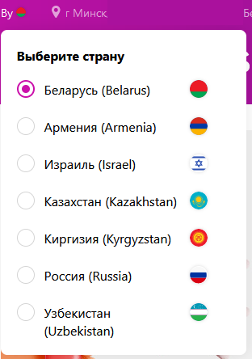 | Passed

GUI-4 | Medium | GUI | User | FireFox (ver 101.0) | Переход по разделам и отображение товаров в корзине и доставке | 1. Нажатие на иконки | 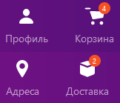 | Passed

 |  |  |  |  |  | 2. Добавление и заказ товаров

 |  |  |  |  |  |  | 1. Пользователь переходит в нужный раздел
 |  |  |  |  |  |  | 2. При добавлении товара в корзину появляется индикатор количества товаров в корзине. Так же около иконки доставки отображается индикатор количества товаров, которые ожидает пользователь
GUI-5 | Medium | GUI | User | FireFox (ver 101.0) | Скроллбар работает и присутствует на сайте | 1. Открыть сайт https://by.wildberries.ru/ |  | Passed
 |  |  |  |  |  | 2. Пролистать сайт вниз | Скороллбар присутствует, все работает корректно
Проверка загрузки сайта при разной скорости сети
SLS-1 | High | Site loading speed | User | FireFox (ver 101.0) | Загрузка сайта с сетью Regular 3G | 1. Открываем Devtools | Данные быстро загружаются и все корректно отображается | Passed
 |  |  |  |  |  | 2. Изменяем скорость соеднения на Regular 3G
 |  |  |  |  |  | 3. Открыть сайт https://by.wildberries.ru/
SLS-2 | High | Site loading speed | User | FireFox (ver 101.0) | Загрузка сайта с сетью Regular 2G | 1. Открываем Devtools | Сайт загружается не более 7с. Данные отображаются корректно | Passed
 |  |  |  |  |  | 2. Изменяем скорость соеднения на Regular 2G
 |  |  |  |  |  | 3. Открыть сайт https://by.wildberries.ru/
SLS-3 | High | Site loading speed | User | FireFox (ver 101.0) | Зайгрузка сайте без соединения с сетью | 1. Открыть сайт https://by.wildberries.ru/ без соединения с сетью | Сайт не загружается | Failed

Bug report
ID | Step To Reproduce | Result | Expected Result | Severity | ScreenShot | Browser
1 | 1. Авторизоваться | При очистке куки на сайте, показано что пользователь авторизован, однако при добавлении товара в корзину и переходе в нее отобразается "В корзине пока ничего нет". Так же если нажимать быструю покупку, то товара тоже нет в корзине | Товар должен попасть в корзину. Должна быть возможность оформить заказ введя свои данные в соответсвующее поле |  |  | Opera (ver. 87.0.4390.36)
 | 2. Через devtools очистить куки на сайте
 | 3. Найти любой товар |  |  |  |  | Google Chrome (ver 102.0.5005.63)
 | 4. Добавить товар в корзину |  |  |  |  | Firefox (ver 101.0 )
 | 5. Перейти в корзину

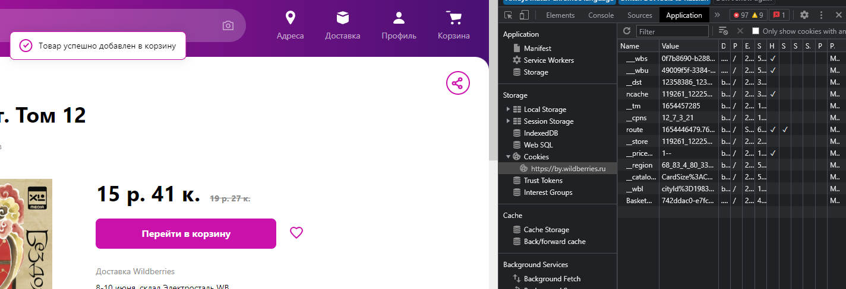

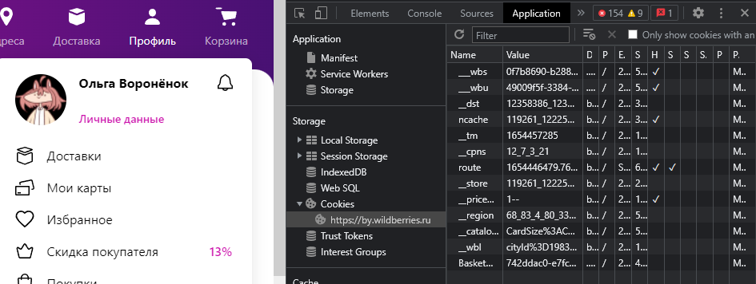

2 | 1. Открыть сайт https://by.wildberries.ru/ | Пропадает часть значков, нельзя сменить регион не авторизуясь. Только при нажатии стрелки "назад" возвращаясь на шаг назад, интерфейс меняется на тот, что был выбран до этого | Должна быть возможность поменять регион не авторизуясь |  | 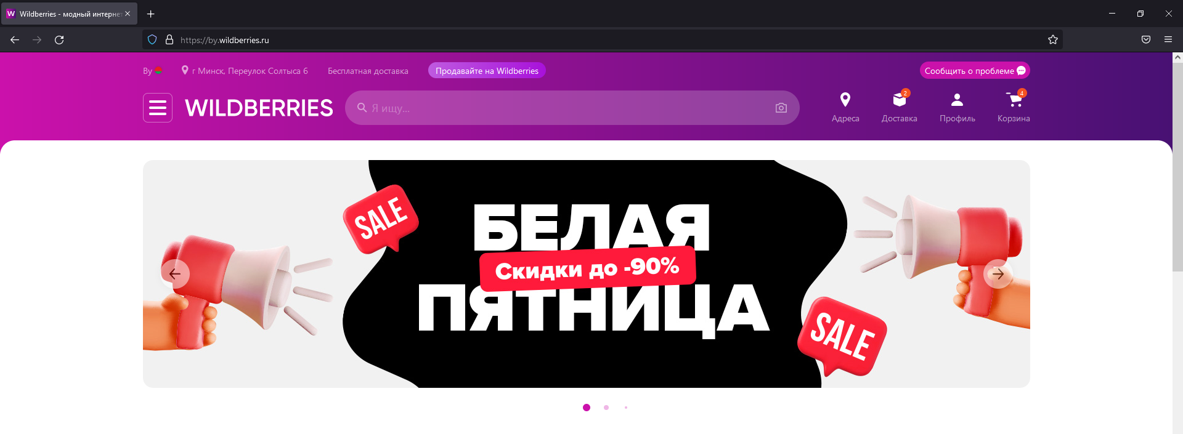 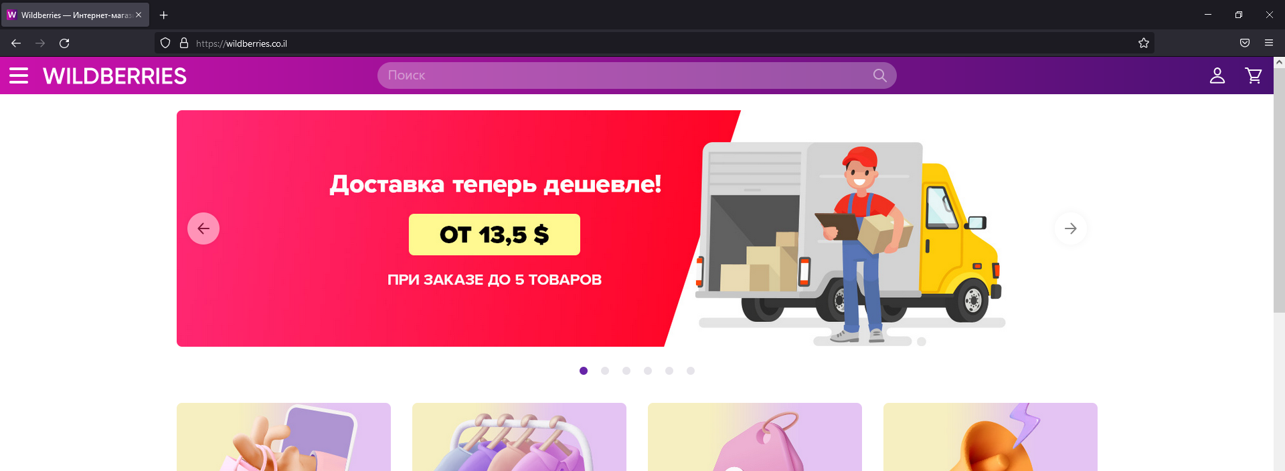 | Firefox (ver 101.0 )
 | 2. Выбрать регион Израиль
 | 3. Меняется оформление сайта и пропадает возможность поменять регион

3 | 1. Открыть сайт https://by.wildberries.ru/ | При выборе региона "Киргизия" меняется дизайн списка регионов. С другими регионами (кроме Израиля) все остается прежним | Список регионов должен быть одинакового дизайна |  | 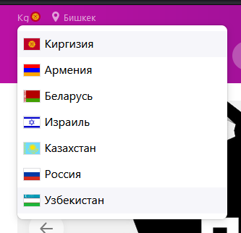 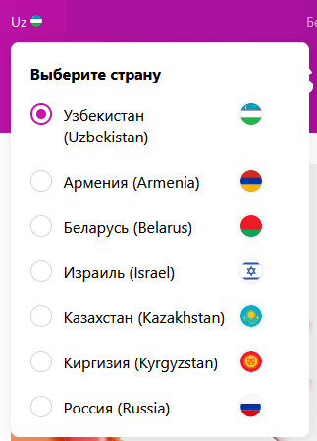 Пример с Узбекистаном | Firefox (ver 101.0 )
 | 2. Выбрать регион Киргизия
 | 3. Нажать на значек для смены региона

